List1
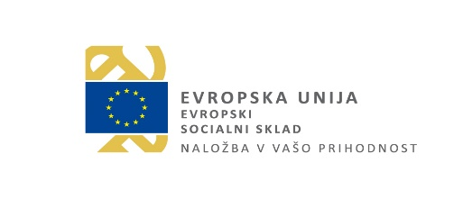

Priloga 3a razpisne dokumentacije

Naziv projekta:

SEZNAM KONZORCIJA PARTNERJEV

Vnesite podatke o konzorcijskih partnerjih projekta, vključno s poslovodečim. Na regionalnem projektupoleg poslovodečega konzorcijskega partnerja lahko sodelujeta največ 2 konzorcijska partnerja, ki sta organizaciji v mladinskem sektorju. Na nacionalnem projektu poleg poslovodečega konzorcijskega partnerja lahko sodelujejo največ 4 konzorcijski partnerji, ki so organizacije v mladinskem sektorju. Vsaj en partner konzorcija prihaja iz vzhodne kohezijske regije in vsaj en iz zahodne kohezijske regije. Vpisujte v prazna polja.

Št. partnerja | Vloga partnerja | Tip partnerja (ustrezno izberite iz spustnega seznama) | Uradni naziv partnerja | Naslov partnerja (ulica, hišna številka, kraj, poštna številka) | Davčna številka partnerja | Kohezijska regija partnerja (iz Priloge 11 razpisne dokumentacije)
1 | Prijavitelj
2 | Partner
3 | Partner
4 | Partner
5 | Partner

Odgovorna oseba prijavitelja:

Ime in priimek:

Podpis: |  |  | Žig:

Datum:

